行政事業レビューシート
※平成３１年以降の表記は、新元号に読み替えることとする。
 |  |  |  |  |  |  |  |  |  |  |  |  |  |  |  |  |  |  |  |  |  |  |  |  |  |  |  | 事業番号 |  |  |  |  |  | 0156
平成３１年度行政事業レビューシート |  |  |  |  |  |  |  |  |  |  |  |  |  |  |  |  |  |  |  |  |  |  |  |  |  |  | （ | 厚生労働省 |  |  |  |  |  |  |  |  | ）
事業名 |  |  |  |  | 肝がん・重度肝硬変治療研究促進事業 |  |  |  |  |  |  |  |  |  |  |  |  |  | 担当部局庁 |  |  |  |  | 健康局 |  |  |  |  |  |  |  | 作成責任者
事業開始年度 |  |  |  |  | 平成３０年度 |  |  |  |  |  | 事業終了 （予定）年度 |  |  |  |  | 終了予定なし |  |  | 担当課室 |  |  |  |  | がん･疾病対策課肝炎対策推進室 |  |  |  |  |  |  |  | 室長：山田 勝土
会計区分 |  |  |  |  | 一般会計
根拠法令 （具体的な 条項も記載） |  |  |  |  | 肝炎対策基本法 附則第２条 |  |  |  |  |  |  |  |  |  |  |  |  |  | 関係する 計画、通知等 |  |  |  |  | 「肝がん・重度肝硬変治療研究促進事業について」（平成３０年６月２７日健発０６２７第１号厚生労働省健康局長通知）
主要政策・施策 |  |  |  |  | - |  |  |  |  |  |  |  |  |  |  |  |  |  | 主要経費 |  |  |  |  | 社会保障
事業の目的 （目指す姿を簡潔に。3行程度以内） |  |  |  |  | B型・Ｃ型肝炎ウイルスに起因する肝がん・重度肝硬変患者の特徴を踏まえ、患者の医療費負担の軽減を図りつつ、患者からの臨床データを収集し、肝がん・重度肝硬変の予後の改善や生活の質の向上、肝がんの再発の抑制などを目指した、肝がん・重度肝硬変治療にかかるガイドラインの作成など、肝がん・重度肝硬変の治療研究を促進するための支援を実施する。
事業概要 （5行程度以内。別添可） |  |  |  |  | Ｂ型・Ｃ型肝炎ウイルスに起因する肝がん及び重度肝硬変患者の医療費について、一定の要件の下、社会保険各法又は高齢者の医療の確保に関する法律の医療に関する給付を受けている者の自己負担額の一部を公費負担する。 補助率：都道府県 １／２
実施方法 |  |  |  |  | 補助
予算額・ 執行額 （単位:百万円） |  |  |  |  |  |  |  |  |  |  |  |  | 28年度 |  |  |  |  | 29年度 |  |  |  |  | 30年度 |  |  |  |  |  | 31年度 |  |  |  | 32年度要求
 |  |  |  |  | 予算の状況 |  | 当初予算 |  |  |  |  |  | - |  |  |  |  | - |  |  |  |  | 1,016 |  |  |  |  |  | 1,421 |  |  |  | 1,428
 |  |  |  |  |  |  | 補正予算 |  |  |  |  |  | - |  |  |  |  | - |  |  |  |  | - |  |  |  |  |  | -
 |  |  |  |  |  |  | 前年度から繰越し |  |  |  |  |  | - |  |  |  |  | - |  |  |  |  | - |  |  |  |  |  | - |  |  |  | -
 |  |  |  |  |  |  | 翌年度へ繰越し |  |  |  |  |  | - |  |  |  |  | - |  |  |  |  | - |  |  |  |  |  | -
 |  |  |  |  |  |  | 予備費等 |  |  |  |  |  | - |  |  |  |  | - |  |  |  |  | ▲ 489 |  |  |  |  |  | -
 |  |  |  |  |  |  | 計 |  |  |  |  |  | 0 |  |  |  |  | 0 |  |  |  |  | 527 |  |  |  |  |  | 1,421 |  |  |  | 1,428
 |  |  |  |  | 執行額 |  |  |  |  |  |  |  | 0 |  |  |  |  | 0 |  |  |  |  | 370
 |  |  |  |  | 執行率（％） |  |  |  |  |  |  |  | - |  |  |  |  | - |  |  |  |  | 70%
 |  |  |  |  | 当初予算＋補正予算に対する執行額の割合（％） |  |  |  |  |  |  |  | - |  |  |  |  | - |  |  |  |  | 36%
平成31・32年度 予算内訳 （単位：百万円） |  |  |  |  | 歳出予算目 |  |  |  |  |  |  |  | 31年度当初予算 |  |  |  |  | 32年度要求 |  |  |  |  | 主な増減理由
 |  |  |  |  | 疾病予防対策事業費補助金 |  |  |  |  |  |  |  | 1,421 |  |  |  |  | 1,428 |  |  |  |  | 賃金単価の見直し等のため。
 |  |  |  |  | 計 |  |  |  |  |  |  |  | 1,421 |  |  |  |  | 1,428

定量的な成果目標の設定が困難な場合 | 定量的な目標が設定できない理由及び定性的な成果目標 |  |  |  | 定量的な目標が設定できない理由 |  |  |  |  |  |  |  |  |  |  |  |  |  |  |  | 定性的な成果目標と28～30年度の達成状況・実績

 |  |  |  |  | 本事業は、肝がん及び肝硬変の患者の医療費負担の軽減を図りつつ、肝がん及び重度肝硬変の予後の改善や生活の質の向上、肝がんの再発の抑制などを目指した、肝がん・重度肝硬変の治療研究を促進するための支援を実施するものであり、定量的な目標値を設定することは、事業の目的に馴染まないため。 |  |  |  |  |  |  |  |  |  |  |  |  |  |  |  | 肝がん・重度肝硬変の治療研究を促進するため、肝がん及び肝硬変の患者の医療費負担のを軽減等を図りつつ、事業を実施する都道府県数を着実に増やしていく。

 | 事業の妥当性を検証するための代替的な達成目標及び実績 |  |  |  | 代替目標 |  |  |  |  |  |  |  | 代替指標 |  |  |  |  |  |  |  | 単位 |  |  | 28年度 |  |  | 29年度 |  |  | 30年度 |  | 中間目標 |  |  | 目標最終年度
 |  |  |  |  |  |  |  |  |  |  |  |  |  |  |  |  |  |  |  |  |  |  |  |  |  |  |  |  |  |  |  | - |  | 年度 | 31 | 年度
 |  |  |  |  | - |  |  |  |  |  |  |  | 事業実施都道府県数 |  |  |  |  |  | 実績 |  | 自治体 |  |  | - |  |  | - |  |  | 46 |  | - |  |  | -
 |  |  |  |  |  |  |  |  |  |  |  |  |  |  |  |  |  |  | 目標値 |  | 自治体 |  |  | - |  |  | - |  |  | 47 |  | - |  |  | 47
 |  |  |  |  |  |  |  |  |  |  |  |  |  |  |  |  |  |  | 達成度 |  | ％ |  |  | - |  |  | - |  |  | 98 |  | - |  |  | -
活動指標及び 活動実績 （アウトプット） |  |  |  |  | 活動指標 |  |  |  |  |  |  |  |  |  |  |  |  |  |  |  | 単位 |  |  | 28年度 |  |  | 29年度 |  |  | 30年度 |  | 31年度 活動見込 |  |  | 32年度 活動見込
 |  |  |  |  | 感染症予防事業費等国庫負担（補助）金（肝がん・重度肝硬変治療研究促進事業部分）執行額 |  |  |  |  |  |  |  |  |  |  |  |  |  | 活動実績 |  | 円 |  |  | - |  |  | - |  |  | 369,851,000 |  | - |  |  | -
 |  |  |  |  |  |  |  |  |  |  |  |  |  |  |  |  |  |  | 当初見込み |  | 円 |  |  | - |  |  | - |  |  | - |  | 1,421,359,000 |  |  | 1,428,109,000
単位当たり コスト |  |  |  |  | 算出根拠 |  |  |  |  |  |  |  |  |  |  |  |  |  |  |  | 単位 |  |  | 28年度 |  |  | 29年度 |  |  | 30年度 |  | 31年度活動見込
 |  |  |  |  | 単位当たりコスト ＝ Ｘ ／ Ｙ Ｘ：「平成○年度の補助金（実際の執行額）」 Ｙ：「平成○年度の事業実施都道府県数」 |  |  |  |  |  |  |  |  |  |  |  |  |  | 単位当たり コスト |  | 円 |  |  | - |  |  | - |  |  | 8,040,239 |  | 30,241,681
 |  |  |  |  |  |  |  |  |  |  |  |  |  |  |  |  |  |  | 計算式 |  | X/Y |  |  | - |  |  | - |  |  | 369,851,000/46 |  | 1,421,359,000/47
政策評価、新経済・財政再生計画との関係 |  | 政策評価 | 政策 |  | Ⅰ-5 感染症など健康を脅かす疾病を予防・防止するとともに、感染者等に必要な医療等を確保すること
 |  |  | 施策 |  | Ⅰ-5-1 感染症の発生・まん延の防止を図ること
 |  |  | 測定指標 |  | 定量的指標 |  |  |  |  |  |  |  |  |  |  |  |  |  |  |  | 単位 |  |  | 28年度 |  |  | 29年度 |  |  | 30年度 |  | 中間目標 |  |  | 目標年度
 |  |  |  |  |  |  |  |  |  |  |  |  |  |  |  |  |  |  |  |  |  |  |  |  |  |  |  |  |  |  |  | - |  | 年度 | 毎 | 年度
 |  |  |  |  | 都道府県における肝炎対策に関する計画の策定数 |  |  |  |  |  |  |  |  |  |  |  |  |  | 実績値 |  | 件 |  |  | 46 |  |  | 47 |  |  |  |  | - |  |  | -
 |  |  |  |  |  |  |  |  |  |  |  |  |  |  |  |  |  |  | 目標値 |  | 件 |  |  | 47 |  |  | 47 |  |  | 47 |  | - |  |  | 47
 |  |  |  |  | 定性的指標 |  |  |  |  |  |  |  |  | 目標 |  |  |  |  |  |  | 目標年度 |  |  | 施策の進捗状況（目標）

 |  |  |  |  | - |  |  |  |  |  |  |  |  | - |  |  |  |  |  |  | - |  |  | -

 |  |  |  |  |  |  |  |  |  |  |  |  |  |  |  |  |  |  |  |  |  |  |  | 施策の進捗状況（実績）
 |  |  |  |  |  |  |  |  |  |  |  |  |  |  |  |  |  |  |  |  |  |  |  | -

 |  |  | 本事業の成果と上位施策・測定指標との関係
 |  |  | 都道府県で行う、Ｂ型肝炎ウイルス又はＣ型肝炎ウイルスによる肝がん又は重度肝硬変の患者に対して医療費助成を行い、患者からの臨床データを収集し、研究を推進することで、肝がん・重度肝硬変治療にかかるガイドラインを作成し、患者の予後や生活の質の向上、肝がんの再発防止に繋がる。

 |  | 新経済・財政再生計画改革工程表 2018 | 取組事項 |  | 分野： |  |  | - |  |  |  |  |  |  |  |  | -
 |  |  | KPI (第一階層） |  | ＫＰＩ （第一階層） |  |  |  |  |  |  |  |  |  |  |  |  |  |  |  | 単位 |  |  | 計画開始時 |  |  | 30年度 |  |  | 31年度 |  | 中間目標 |  |  | 目標最終年度
 |  |  |  |  |  |  |  |  |  |  |  |  |  |  |  |  |  |  |  |  |  |  |  | - | 年度 |  |  |  |  |  |  | - |  | 年度 | - | 年度
 |  |  |  |  | - |  |  |  |  |  |  |  |  |  |  |  |  |  | 成果実績 |  | - |  |  | - |  |  | - |  |  | - |  | - |  |  | -
 |  |  |  |  |  |  |  |  |  |  |  |  |  |  |  |  |  |  | 目標値 |  | - |  |  | - |  |  | - |  |  | - |  | - |  |  | -
 |  |  |  |  |  |  |  |  |  |  |  |  |  |  |  |  |  |  | 達成度 |  | ％ |  |  | - |  |  | - |  |  | - |  | - |  |  | -
 |  |  | KPI (第二階層） |  | ＫＰＩ （第二階層） |  |  |  |  |  |  |  |  |  |  |  |  |  |  |  | 単位 |  |  | 計画開始時 |  |  | 30年度 |  |  | 31年度 |  | 中間目標 |  |  | 目標最終年度
 |  |  |  |  |  |  |  |  |  |  |  |  |  |  |  |  |  |  |  |  |  |  |  | - | 年度 |  |  |  |  |  |  | - |  | 年度 | - | 年度
 |  |  |  |  | - |  |  |  |  |  |  |  |  |  |  |  |  |  | 成果実績 |  | - |  |  | - |  |  | - |  |  | - |  | - |  |  | -
 |  |  |  |  |  |  |  |  |  |  |  |  |  |  |  |  |  |  | 目標値 |  | - |  |  | - |  |  | - |  |  | - |  | - |  |  | -
 |  |  |  |  |  |  |  |  |  |  |  |  |  |  |  |  |  |  | 達成度 |  | ％ |  |  | - |  |  | - |  |  | - |  | - |  |  | -
 |  |  | 本事業の成果と取組事項・KPIとの関係
 |  |  | -

事業所管部局による点検・改善
 |  | 項 目 |  |  |  |  |  |  |  |  |  |  |  |  |  |  |  |  |  |  |  |  | 評 価 |  | 評価に関する説明
国費投入の必要性 |  | 事業の目的は国民や社会のニーズを的確に反映しているか。 |  |  |  |  |  |  |  |  |  |  |  |  |  |  |  |  |  |  |  |  | ○ |  | 肝がん・重度肝硬変の治療研究の促進に対する国民のニーズは高い。そのため、本事業を着実に実施し、事業目標を達成するためには、国費投入は必要不可欠である。
 |  | 地方自治体、民間等に委ねることができない事業なのか。 |  |  |  |  |  |  |  |  |  |  |  |  |  |  |  |  |  |  |  |  | ○ |  | 肝炎対策基本法附則第２条第１項において、国及び地方公共団体は、肝硬変及び肝がんに関し、新たな治療方法の研究開発の促進その他治療水準の向上が図られるための環境の整備のために必要な施策を講ずるものと規定されており、本事業を通じ、国が主導的役割を果たしていくことは必須である。
 |  | 政策目的の達成手段として必要かつ適切な事業か。政策体系の中で優先度の高い事業か。 |  |  |  |  |  |  |  |  |  |  |  |  |  |  |  |  |  |  |  |  | ○ |  | 肝炎対策基本法附則第２条第１項において、国及び地方公共団体は、肝硬変及び肝がんに関し、新たな治療方法の研究開発の促進その他治療水準の向上が図られるための環境の整備のために必要な施策を講ずるものと規定されており、優先度は極めて高い。
事業の効率性 |  | 競争性が確保されているなど支出先の選定は妥当か。 |  |  |  |  |  |  |  |  |  |  |  |  |  |  |  |  |  |  |  |  | ‐ |  | -
 |  |  | 一般競争契約、指名競争契約又は随意契約（企画競争）による支出のうち、一者応札又は一者応募となったものはないか。 |  |  |  |  |  |  |  |  |  |  |  |  |  |  |  |  |  |  |  | 無
 |  |  | 競争性のない随意契約となったものはないか。 |  |  |  |  |  |  |  |  |  |  |  |  |  |  |  |  |  |  |  | 無
 |  | 受益者との負担関係は妥当であるか。 |  |  |  |  |  |  |  |  |  |  |  |  |  |  |  |  |  |  |  |  | ○ |  | 肝がん・重度肝硬変の入院医療の公費負担を実施することにより、受益者（肝がん・重度肝硬変患者）の予後の改善や生活の質の向上、肝がんの再発抑制が図られる一方で、受益者の所得等に応じた自己負担額を設定しており、受益者との負担関係は妥当である。
...
 |  |  |  |  | 昨年12月から事業を開始したばかりであり、想定していた申請件数まで実際の申請件数が伸びなかったことから執行率が低くなっている。本事業は、肝がん及び重度肝硬変の患者の医療費負担の軽減を図りつつ、肝がん・重度肝硬変の治療研究を促進するため重要な役割を担っており、着実に実施していく必要がある。
 |  |  |  | 平成30年12月より開始した事業であり、入院医療を実施する指定医療機関の指定が十分に進んでいないこと及び患者への事業の周知が十分でないこと等から執行率が低くなっていると考えられる。したがって、今後、指定医療機関の指定の働きかけや、分かりやすい説明資材の提供により、指定医療機関の確保に積極的に取り組むこととする。また、患者への事業の説明等を行う担当者・部署を設定し、患者に事業の案内を行うように医療機関に対し働きかけることや、ホームページやＳＮＳを活用した患者への周知を行うこと等により執行率の改善に努める。
...
 |  |  |  |  | 昨年12月から事業を開始したばかりであり、想定していた申請件数まで実際の申請件数が伸びなかったことから執行率が低くなっている。本事業は、肝がん及び重度肝硬変の患者の医療費負担の軽減を図りつつ、肝がん・重度肝硬変の治療研究を促進するため重要な役割を担っており、着実に実施していく必要がある。
 |  |  | - |  |  |  |  |  |  |  |  | 平成23年度 |  |  | - |  |  |  |  | 平成24年度 |  |  |  | - |  |  |  |  |  |  | 平成25年度 |  | -
 |  |  | - |  |  |  |  |  |  |  |  | 平成27年度 |  |  | - |  |  |  |  | 平成28年度 |  |  |  | - |  |  |  |  |  |  | 平成29年度 |  | -
 |  |  | 厚生労働省 |  |  | ( | 新30 |  | - | 0013 |  |  | )
 |  |  |  |  | ※平成30年度実績を記入。執行実績がない新規事業、新規要求事業については現時点で予定やイメージを記入。

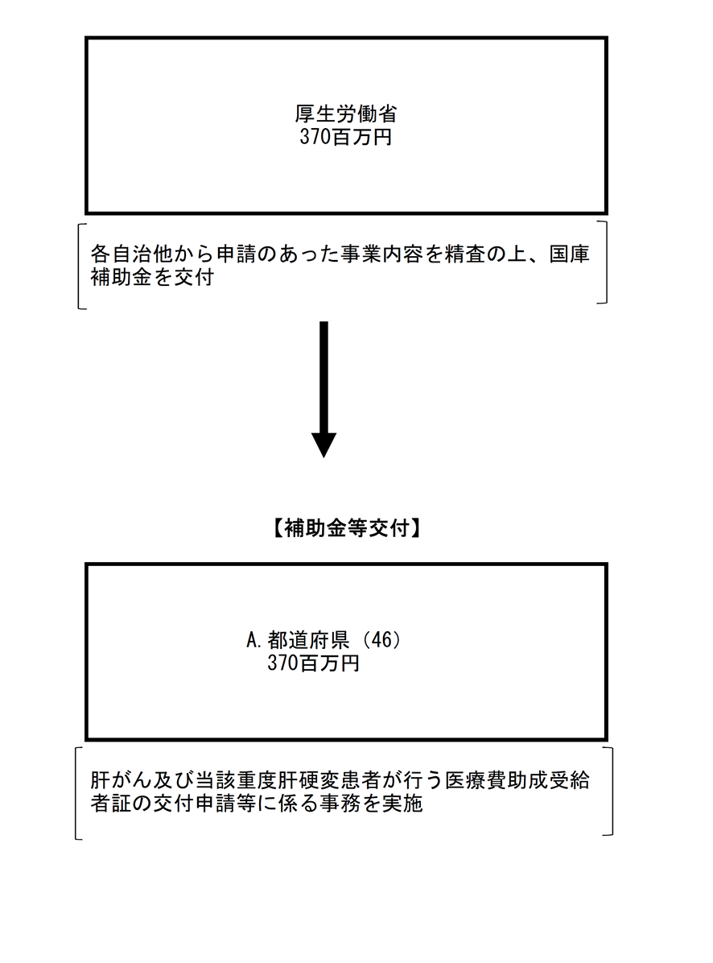

 |  |  |  |  | A.東京都 |  |  |  |  |  |  |  |  |  |  |  |  |  |  |  |  | B.
 |  |  |  |  | 費 目 |  |  |  |  | 使 途 |  |  |  |  |  |  |  |  | 金 額 (百万円） |  |  | 費 目 |  |  |  | 使 途 |  |  |  |  |  |  |  |  | 金 額 (百万円）
 |  |  |  |  | 扶助費 |  |  |  |  | 肝がん・重度肝硬変医療費助成 |  |  |  |  |  |  |  |  | 54
...

